미션 트리거 예시
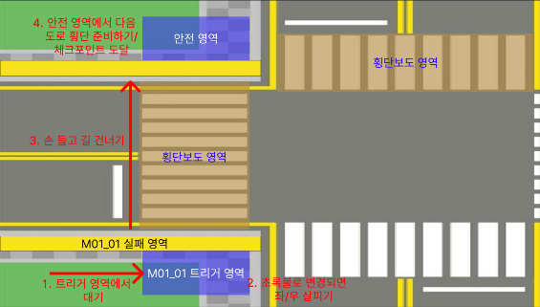
1 | 플레이어가 해당 영역 도착 | > | M01_01 미션 활성화 | > | M01_01 실패 영역 접근 시
 | ∨ |  |  |  | 실패 트리거 활성화
 | 신호등이 초록불로 변경됨 | > | M01_02 미션 활성화 | > | 좌,우 살피기 인디케이터가
 | ∨ |  |  |  | 가득 차기 전까지 성공 판정 X
 | M01_02 미션 성공 | > | M01_03, 04 미션 활성화 | > | 손을 내리거나, 횡단보도 영역
 | ∨ |  |  |  | 벗어날 시 미션 실패
 | M01_03 성공 조건 달성한 상태로 횡단보도 영역 횡단 성공
 | ∨
 | M01_03, M01_04 미션 성공
 | ∨
 | M01_05 미션 활성화
1

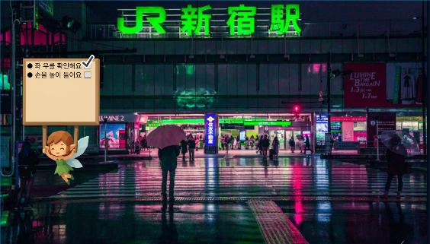
2 | 요정은 플레이어 주의를 떠다님
 | 정면 시야에 방해되지 않도록 왼쪽 or 오른쪽으로 치우쳐져 있으면 좋을듯

2

튜토리얼 미션&트리거
미션 시스템 - 튜토리얼

 |  |  |  |  |  |  | 작성자 김준성

 | 목차

 |  | 1 | 챕터 목표
 |  | 2 | 전체 미션 흐름
 |  | 3 | 개별 미션 상세
 |  | 4 | E.O.D

 | 챕터 목표

 |  | 1 | 챕터에서 사용될 계정을 생성
 |  | 2 | 자신의 신체 조건에 맞는 플레이 환경을 구축
 |  | 3 | VR게임의 조작법과 상호작용에 익숙해지도록 플레이어를 유도함
 |  | 4 | 보행 교육에 앞서 이 게임에서 사용될 기본 입력 및 반응 구조에 대한 학습
 |  | 5 | 교육 목표 동작 및 상호작용
 |  |  | i | 이동(Arm Swing Locomotion기반 이동)
 |  |  | ii | 정지(Arm Swing Locomotion기반 이동)
 |  |  | iii | 시선 돌리기
 |  |  | iv | 손 들기
 |  |  | v | Controller Ray로 오브젝트 선택/상호작용

 | 전체 미션 흐름

 |  | 1 | 계정 생성 |  |  | 이름 정도만 기입/개인정보 수집하지 않음/플레이어 식별용
 |  | 2 | 초기 설정 |  |  | 색약 옵션, 볼륨, 밝기 등 초기 사용자 설정(이 값은 서버로 전송됨)
 |  | 3 | NPC 선택 |  |  | 안전 가이드/챕터3 미니게임 등에서 활용될 동반자 선택
 |  | 4 | 튜토리얼 시작
 |  | 5 | 튜토리얼 종료 및 1화면으로 복귀. 플레이어는 챕터2 기기로 이동

 |  | 튜토리얼 상세

 |  |  | 1 | 앞으로 전진
 |  |  |  |  | 전방 10m앞 지역이 하이라이트되고, Arm Swing Locomotion을
 |  |  |  |  | 이용하여 해당 지역까지 움직이면 성공.
 |  |  |  |  | 실패조건 없음.
 |  |  |  |  | 1분 이상 이동이 없을 시 안내 멘트(ex"어서 움직여" 등) 출력
 |  |  | 2 | 좌우 살피기
 |  |  |  |  | 좌우 살피기 인디케이터가 출력된 다음, 좌우측 인디케이터가
 |  |  |  |  | 가득 찰 때까지 양측면을 살펴보면 성공.
 |  |  |  |  | 실패조건 없음.
 |  |  |  |  | 1분이상 인디케이터가 변동되지 않을 시 안내 멘트 출력
 |  |  | 3 | 손 들기
 |  |  |  |  | 손 들기 인디케이터가 출력된 다음, 손 들기 인디케이터가
 |  |  |  |  | 머리 높이 이상인 상태를 5초간 유지하면 성공.
 |  |  |  |  | 실패조건 없음.
 |  |  |  |  | 1분이상 인디케이터가 변동되지 않을 시 안내 멘트 출력
 |  |  | 4 | 손 들고 걷기
 |  |  |  |  | 전방 10m앞 지역이 하이라이트되고, Arm Swing Locomotion을
 |  |  |  |  | 이용하여 해당 지역까지 움직이면 성공.
 |  |  |  |  | 단, 이때는 손 들기 인디케이터가 머리 높이 이상인 상태를
 |  |  |  |  | 유지하고 있어야 성공으로 인정됨.
 |  |  |  |  | 실패조건 없음.
 |  |  |  |  | 1분 이상 이동이 없거나, 손 들기 인디케이터가 머리 높이 이하로
 |  |  |  |  | 내려온 경우 안내 멘트 출력
 |  |  | 5 | 튜토리얼 종료
 |  |  |  |  | 동반자 npc가 플레이어를 칭찬하는 애니메이션 출력.

 | 개별 미션 상세

 |  | 계정 생성
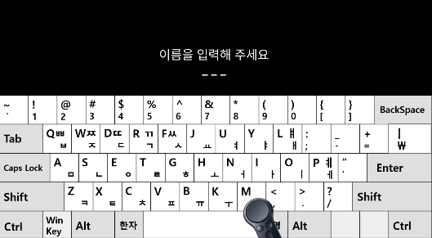

 |  | 게임 시작 시, 이름을 입력하라는 UI가 호출된다.
 |  | 여기서 입력된 이름은 챕터 진행 동안의 ID로 사용된다.


 |  | 동명이인이 있다면, 서버에 등록된 순서대로 김철수, 김철수A, 김철수B
 |  | 등으로 구분짓는다.
 |  | 이를 위해, 아이디 등록 후 자신의 아이디를 확인시켜준다.
설정창 들어갈 공간

 |  | 이후 밝기, 사운드, 색약 옵션 등 초기 사용자 설정 UI를 호출한다.
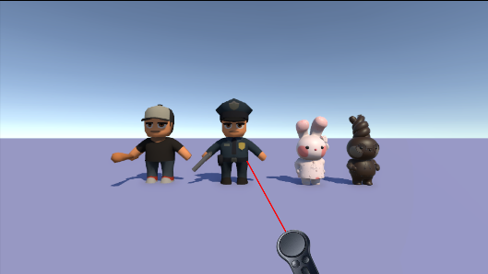

아웃라인
하이라이트
시각효과

 |  | 이후 동반자 NPC 선택 화면으로 넘어간다.
 |  | 기본적으로 컨트롤러와 컨트롤러의 RAY가 적용되어 있으며, RAY에 맞은
 |  | NPC는 하이라이트된다.
 |  | 1초 이상 하이라이트가 지속되면 해당 NPC가 선택된 것으로 취급되며
 |  | 1초 이상 하이라이트가 지속되었다는 것을 보여주기 위한 UI가 출력된다.
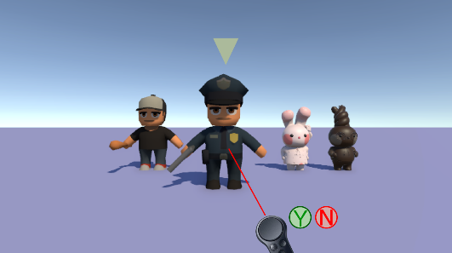

 |  | 선택된 NPC는 한 발자국 앞으로 나오며, 머리 위에 선택되었다는 표시가
 |  | 나타난다.
 |  | 컨트롤러 근처에 예/아니오를 선택하라는 Pannel이 출력되어 최종 선택이
 |  | 가능해진다.

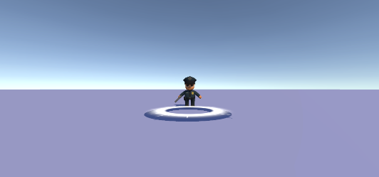

앞으로 전진해요!

 |  | NPC 최종 선택이 완료되면, NPC의 위치로 이동하는 미션을 통해
 |  | Arm Swing Locomoion 기반 이동을 학습한다.

 |  | NPC의 위치로 이동이 끝나면, 아날로그 스틱을 이용한 좌/우 이동 및
 |  | 후진 기능을 학습할 수 있다.

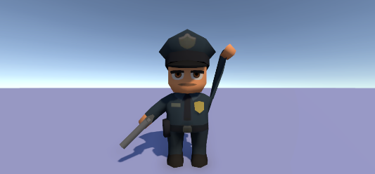

손을 높이
들어 봐요!

 |  | NPC 선택이 최종적으로 완료되면, 해당 NPC의 애니메이션(좌우 확인, 손 들기)
 |  | 을 따라하며 기본적인 조작 방법을 익힌다.
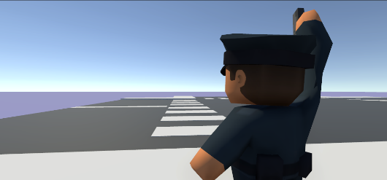

 |  | 기본 동작 학습이 모두 끝난다면, NPC와 함께 응용 이동(손 들고 걷기)을
 |  | 학습하는 것으로 튜토리얼 파트가 종료된다.
축하합니다!
튜토리얼을 모두 마쳤습니다.
다음 챕터로 이동하세요.

 |  | 플레이어 정보는 서버로 전송되고,
 |  | 튜토리얼로 셋팅된 기기는 초기 화면으로 돌아간다.

2챕터 미션&트리거
미션 시스템 - 챕터 2

 |  |  |  |  |  |  | 작성자 김준성

 | 목차

 |  | 1 | 챕터 목표
 |  | 2 | 전체 미션 흐름
 |  | 3 | 개별 미션 상세
 |  |  | 3.1' | 실패 처리
 |  | 4 | E.O.D

 | 챕터 목표

 | 1 | 불법 주정차 차량 등으로 시야가 제한된 골목길에서 자주 발생하는 위험 요소를
 |  | 체험한다.
 | 2 | 차량의 사각지대에 대한 이해와, 시야 바깥에서 접근 중인 차량을 예상하는
 |  | 방법을 학습한다.
 | 3 | 1,2의 과정을 통해 시야 확보, 차량 움직임 예측, 차량 내부 시야 예측 등
 |  | 고차원적인 보행 전략을 훈련한다.
 | 4 | 반복적인 실패와 교육 과정을 통해 '보이지 않는 위험'을 인지하고 대처하는
 |  | 능력을 함양한다.

 | 전체 미션 흐름

 | 1 | 목적지 인식 |  |  |  | 길 건너편 NPC의 머리 위에 강조 표시가 나타나고,
 |  |  |  |  |  | 강조 표시, UI, 나레이션을 통해 목적지를 인식
 | 2 | 안전 영역 인식 |  |  |  | 불법 주정차, 이중주차 차량 중 시동이 걸린(정차된)
 |  |  |  |  |  | 차량의 사각지대를 피해 '안전한' 횡단 구역을 스스로 판단
 | 3 | 시야 너머 상황 인식 |  |  |  | 주정차 차량으로 가려진 시야 너머에서 차량이 접근하고
 |  |  |  |  |  | 있는지, 시야 너머의 상황은 안전한지 스스로 판단
 | 4 | 횡단 시작 |  |  |  | 파악된 정보를 바탕으로 안전한 이면도로 횡단을 실시
 | 5 | 게임 루프 종료 및 초기 화면으로 복귀.

 | 개별 미션 상세

 |  | 목적지 인식

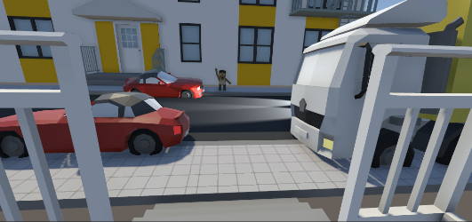
친구와 만나 보세요

 |  | 1 | 게임 시작 후 5초동안 목적지 NPC를 강조, UI 출력 등
 |  |  | 플레이어가 목표 지점을 인식할 수 있도록 유도함.

 |  | 안전 영역 인식
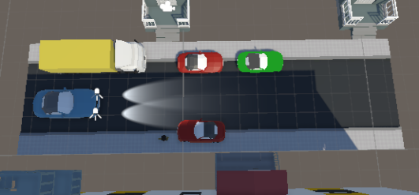

1

2

 |  | 1 | 빨간 차량은 시동이 걸린 차량으로 취급한다.(이미지는 추후 변경 가능)
 |  |  | 시동이 걸린 차량의 근처에서는 엔진 공회전 사운드가 출력되며
 |  |  | 공회전 차량의 후방 사각지대에 점근하게 된다면 미션 실패 판정이 된다.
 |  | 2 | 주기적, 혹은 랜덤하게 차량이 스폰된다(일방통행으로 가정하여 한
 |  |  | 방향에서만 스폰한다.)
 |  |  | 헤드라이트, 엔진음 등을 통해 플레이어는 차량의 접근을 알 수 있으며,
 |  |  | 헤드라이트 범위에 플레이어가 존재한다면 미션 실패 판정이 된다.

 |  | 초록색 영역 |  |  | 안전 영역(변동하지 않음)
 |  | 노란색 영역 |  |  | 주의 영역(차량 접근 상태에 따라 변동 가능)
 |  | 빨간색 영역 |  |  | 위험 영역(차량 접근 상태에 따라 변동 가능)

 |  | 시야 너머 상황 인식

1

 |  | 1 | 플레이어는 자동차 엔진음, 헤드라이트 등을 활용하여
 |  |  | 시야 밖에서 차량이 접근 중인지 여부를 확인할 수 있다.

 |  | 횡단 시작

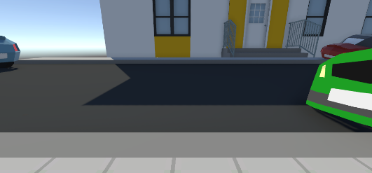

 |  | 플레이어는
 |  |  | 1 | 차량이 시야 너머에서 접근하고 있지 않을 때
 |  |  | 2 | 정차 중인 차량의 사각지대가 아닌 장소에서
 |  | 이면도로 횡단을 시도할 수 있다.

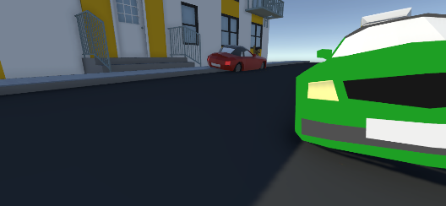

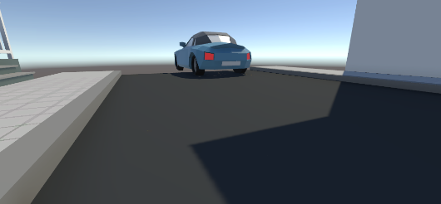

 |  | 좌/우 도로 상황을 확실히 확인한 뒤, 머리 높이 위로 손을 들고 반대편
 |  | 도로에 도착한 다음, 목표 지역까지 이동에 성공하면
 |  | 골목길 보행 챕터를 클리어한다.

 | 실패 처리

 |  | 만일 플레이어가 차량의 사각지대에 침입하여 미션을 실패한 경우
 |  | [안전 가이드-차량 사각지대 체험]을 호출한다.

 |  | 만일 플레이어가 시야 너머 차량의 접근을 예상하지 못하여 미션을 실패한
 |  | 경우, [안전 가이드-시야 너머 차량 예측]을 호출한다.

 |  | 그 외 실패 요소(손 들지 않고 길 건너기, 좌우 살피지 않기 등)는 1챕터의
 |  | 안전 가이드를 동일하게 호출한다.

End Of Document

3챕터 이미지
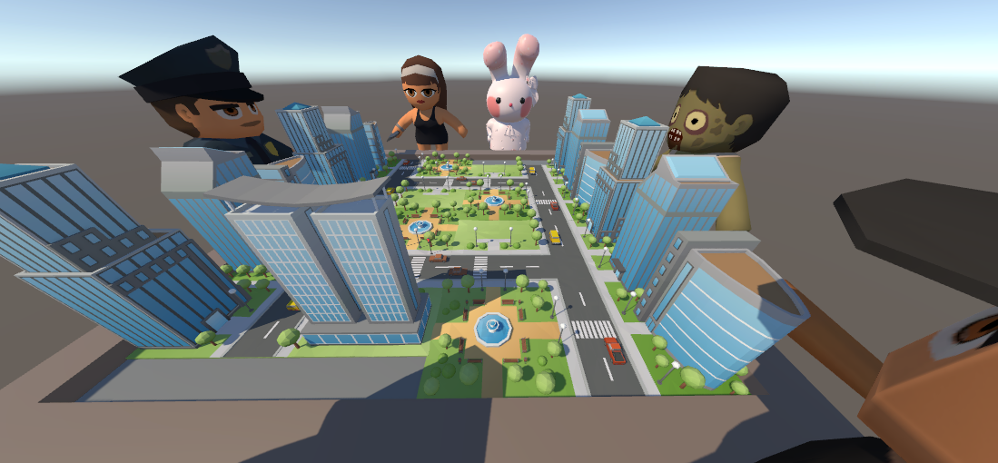

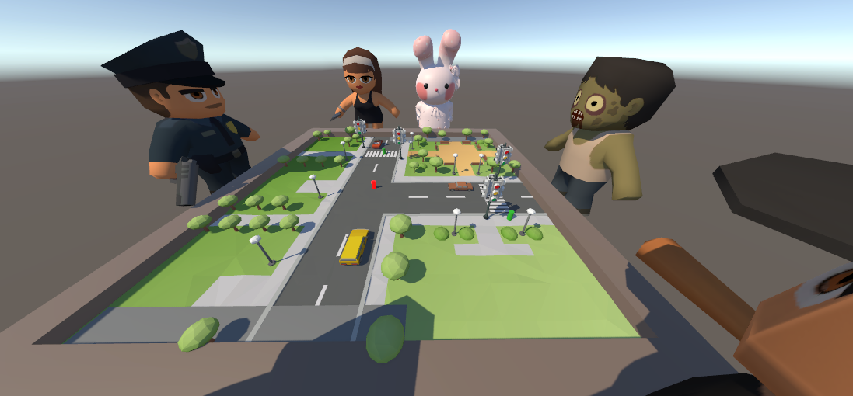

초록색

